IO関連
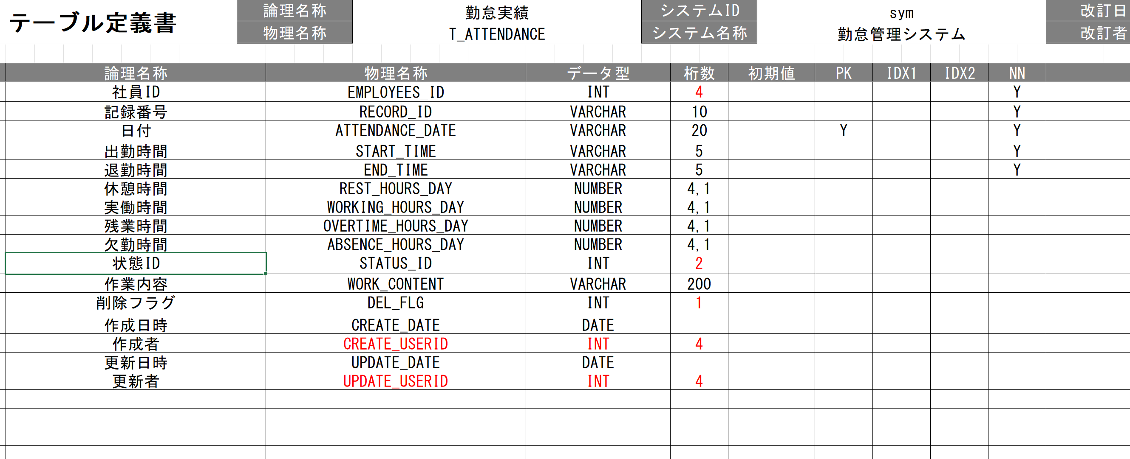
詳細設計書 |  | 論理名称 |  | G001 |  |  | システムID | KS | 改訂日 | 2023-06-06
 |  | 物理名称 |  | 勤怠承認詳細画面 |  |  | システム名称 | 勤怠管理システム | 改訂者 | 安雪シン・劉金澤・高菁雨

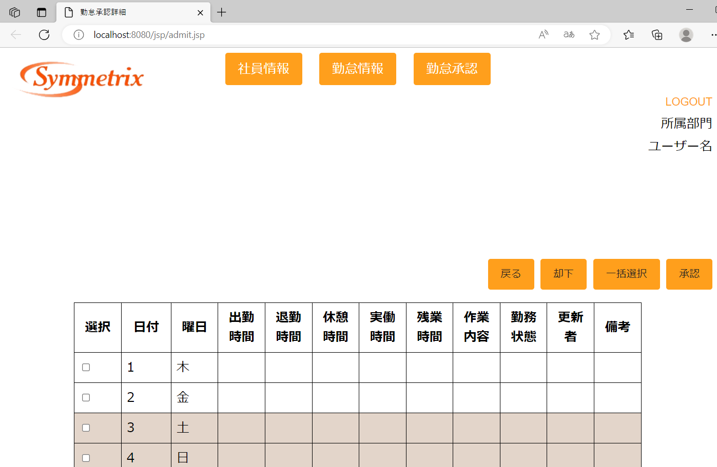
I/O関連図
勤怠承認一覧
（管理者のみ）
勤怠承認詳細
（管理者のみ）

勤怠実績

パラメータ一覧
No | 論理名称 |  | 物理名称 |  | I/O | 備考
1 | 社員ID |  |  |  | I
2 | 勤務年月 |  |  |  | I
3
4
5
6
7
8
9
テーブル一覧
No | 論理名称 |  | 物理名称 |  | I/O | 備考
1 | CALENDAR_DATE |  | カレンダー |  | O
2 | T_ATTENDANCE |  | 勤怠実績 |  | I/O | SELECT,UPDATE
3 | T_STATUS |  | 出勤状態 |  | O | SELECT
4 | T_EMPLOYEES |  | 社員情報 |  | O
5
6
7
8
9
ファイル一覧
No | 論理名称 |  | 物理名称 |  | I/O | 備考
1
2
3
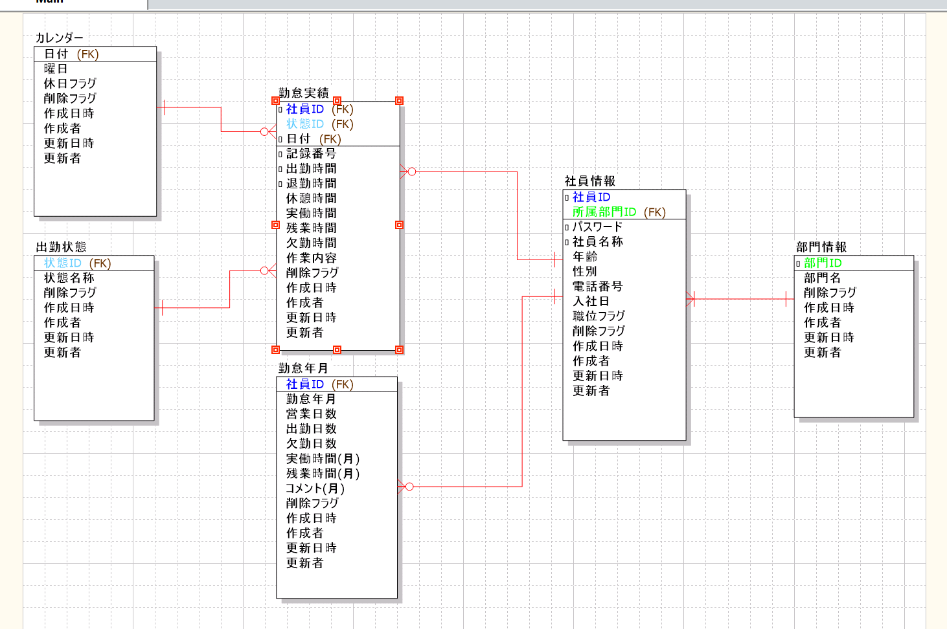
4
5
6
7
8
9

画面イメージ
詳細設計書 | 論理名称 | G001 | システムID | KS | 改訂日 | 2023-06-06
 | 物理名称 | 勤怠承認詳細画面 | システム名称 | 勤怠管理システム | 改訂者 | 安雪シン・劉金澤・高菁雨
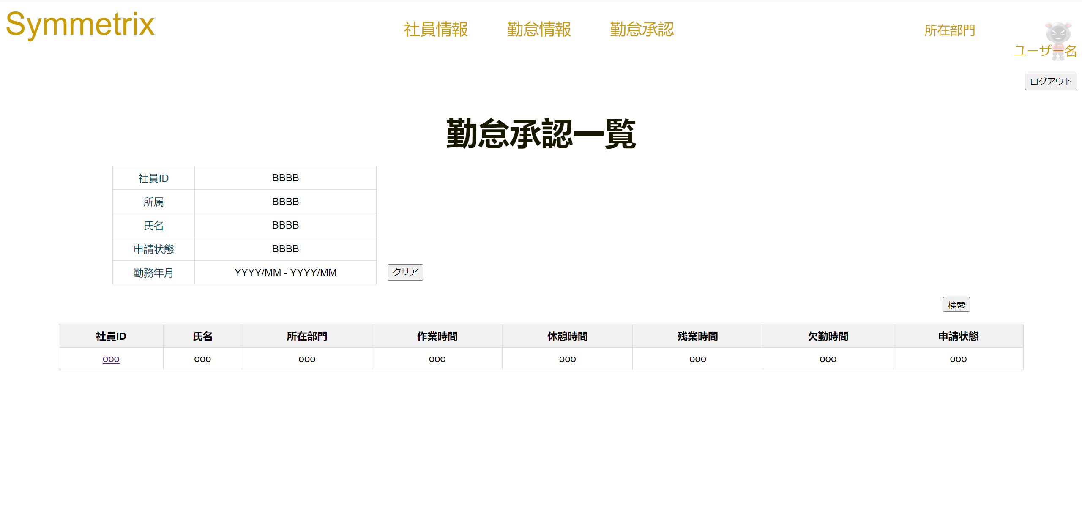
画面イメージ

画面項目
詳細設計書 |  |  | 論理名称 |  | G001 |  |  | システムID | KS |  | 改訂日 |  | 2023-06-06
 |  |  | 物理名称 |  | 勤怠承認詳細画面 |  |  | システム名称 | 勤怠管理システム |  | 改訂者 |  | 安雪シン・劉金澤・高菁雨

画面項目
No | 項目名称 | 分類 |  | 必須 |  | 桁数 | 初期値 | テーブル |  | フィールド |  | 備考
1 | 戻る | button |  |  |  | -
2 | 却下 | button |  |  |  | -
3 | 一括選択 | button |  |  |  | -
4 | 承認 | button |  |  |  | -
5 | 選択 | checkbox |  |  |  | -
6 | 日付 | label |  | ○ |  |  |  | T_ATTENDANCE |  | T_CALENDAR
7 | 曜日 | label |  | ○ |  |  |  | T_CALENDAR |  | WEEKDAY
8 | 出勤時間 | label |  |  |  |  |  | T_ATTENDANCE |  | START_TIME
9 | 退勤時間 | label |  |  |  |  |  | T_ATTENDANCE |  | END_TIME
10 | 休憩時間 | label |  |  |  |  |  | T_ATTENDANCE |  | REST_HOURS_DAY
11 | 実働時間 | label |  |  |  |  |  | T_ATTENDANCE |  | WORKING_HOURS_DAY
12 | 残業時間 | label |  |  |  |  |  | T_ATTENDANCE |  | OVERTIME_HOURS_DAY
13 | 作業内容 | label |  |  |  |  |  | T_ATTENDANCE |  | WORK_CONTENT
14 | 勤怠状態 | label |  | ○ |  |  |  | T_STATUS |  | STATUS_NAME
15 | 更新者 | label |  |  |  |  |  | T_ATTENDANCE |  | UPDATE_USERID
16 | 備考 | label |  |  |  |  |  | T_ATTENDANCE |  | PLUS_CONTENT
17
18
社員ID
19
20
21
22
23
24
25
26
27
28
29
30
31
32
2023/06/ 09
33
34
35
36
37
38
39
40
41
42
43
44
45
46
47
48
49

